6.epqa
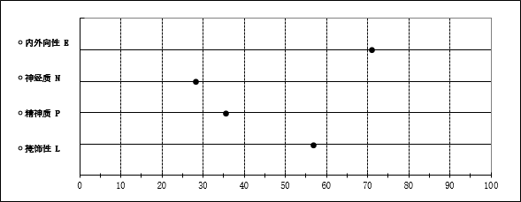
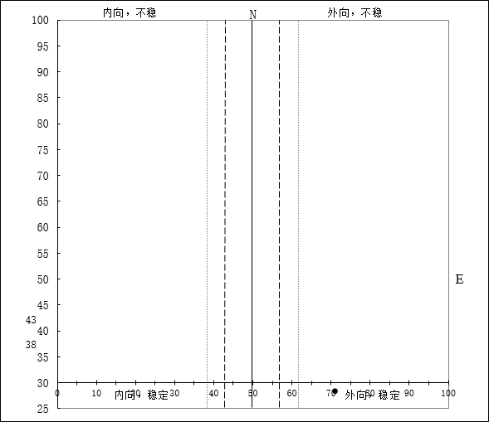
爱克森个性问卷成人 (EPQA) 结果
分类号 |  | 编号 | 16060036 |  | 姓名 | 杨晗
性别 | 男 | 年龄 | 31
日期 | 2016-07-12

 |  | 因子名称 | 代号 | 原始得分 | T分
 |  | 内外向 | E | 18 | 70.72
 |  | 神经质 | N | 2 | 28.03
 |  | 精神质 | P | 1 | 35.39
 |  | 掩饰性 | L | 15 | 56.64

爱森克个性问卷(成人)(EPQA)各因子的含义
内外向 (E)：分数特高的特点是个性外向，爱交际，喜参加联欢会，朋友多，需要有人同他谈话，不爱一人阅读和作研究，渴望兴奋的事，喜冒险，向外发展，行动受一时冲动影响。喜实际的工作，回答问题迅速，漫不经心，随和，乐观，喜欢谈笑，宁愿动而不愿静，倾向进攻。总的说来是情绪失控制的人，不是一个很踏实的人。分数特低的特点是安静，离群，内省，喜爱读书而不喜欢接触人。保守，与人保持一定距离（除非挚友），倾向于事前有计划，做事关前顾后，不凭一时冲动。不喜欢兴奋的事，日常生活有规律，严谨。很少进攻行为，多少有些悲观。踏实可靠。价值观念是以伦理做标准。

神经质 (N)：分数特高的特点是情绪不稳，焦虑，紧张，易怒，往往又有抑郁。睡眠不好，患有各种心身障碍。情绪过分，对各种刺激的反应都过于强烈，情绪激发后又很难平复下来。由于强烈的情绪反应而影响了他的正常适应。不可理喻，甚至有时走上危险道路。在与外向结合时，这种人是容易冒火的和不休息的，以至激动，进攻。概括地说，是一个紧张的人，好抱偏见，以至错误。分数特低的特点是倾向于情绪反应缓慢，弱，即使激起了情绪也很快平复下来。通常是平静的，即使生点气也是有节制的，并且不紧张。

精神质 (P)：分数高的成人的特点是独身，不关心人，常有些麻烦，在哪里都不合适。可能是残忍的，不人道的，缺乏同情心，感觉迟钝。对人抱敌意，即令是对亲友也如此。进攻，即使是喜爱的人。喜欢一些古怪的不平常的事情，不惧安危，喜恶作剧，总要捣乱。

掩饰性 (L)：测定被试的“掩饰”倾向，即不真实的回答。同时也有测量被试的纯朴性的作用。它没有划分有无掩饰的确切标准，要看所测样本的一般水平以及被试的年龄。一般来说，成人的L分因年龄而升高，儿童则因年龄而减低。

以上所列特点是极端例子，实际上很少有如此典型的人，大多是两极端之间，不过是倾向某一端而已。在解释时应注意，正常人也具有神经质和精神质，高级神经的活动如果在不利因素影响下向病理方面发展，神经质可以发展成神经症，精神质可以发展成精神病。因此，神经质和精神质并不是病理的，不过有些精神病和罪犯是在前者的基础上发展来的。

爱克森个性问卷成人 (EPQA) 结果剖析

7.cpi
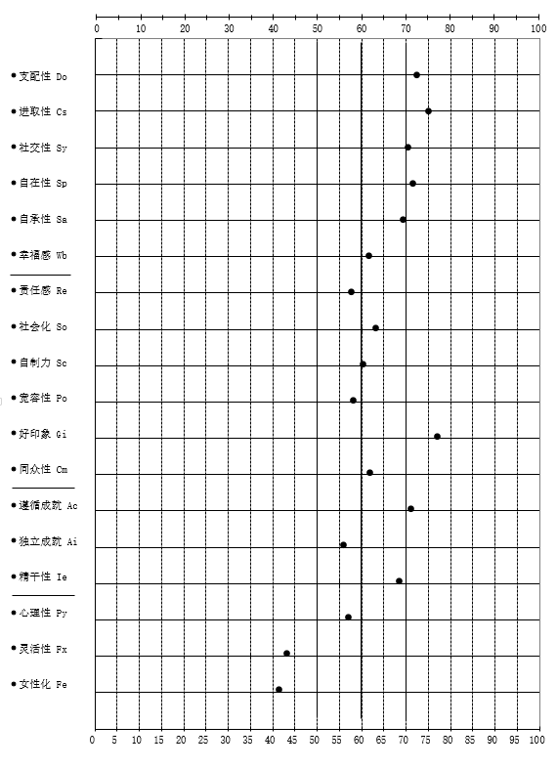
青年性格问卷（CPI）测试结果
分类号
编号 | 16060036 | 姓名 | 杨晗 | 性别 | 男
年龄 | 31 | 职业 | 高级项目经理 | 测试日期 | 2016-07-12

 | 因子名称 | 代号 | 原始分 | T分
第一类 人际关系适应能力的测验
 | 支配性 | Do | 17 | 72.02
 | 进取性 | Cs | 12 | 74.67
 | 社交性 | Sy | 16 | 70.15
 | 自在性 | Sp | 15 | 71.16
 | 自承性 | Sa | 9 | 68.9
 | 幸福感 | Wb | 18 | 61.21
第二类 社会化、成熟度、责任心及价值观念的测验
 | 责任感 | Re | 12 | 57.4
 | 社会化 | So | 17 | 62.81
 | 自制力 | Sc | 20 | 59.98
 | 宽容性 | Po | 12 | 57.84
 | 好印象 | Gi | 19 | 76.54
 | 同众性 | Cm | 12 | 61.43
第三类 成就能力与智能效率的测验
 | 遵循成就 | Ac | 14 | 70.62
 | 独立成就 | Ai | 8 | 55.67
 | 精干性 | Ie | 14 | 68.08
第四类 个人的生活态度与倾向的测验
 | 心理性 | Py | 7 | 56.76
 | 灵活性 | Fx | 3 | 42.85
 | 女性化 | Fe | 5 | 41.17

青年性格问卷测试(CPI)剖析图

